Tabelle1
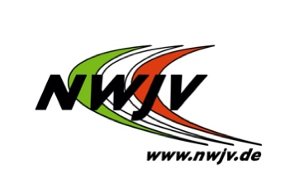
Nordrhein-Westfälischer Judo-Verband e.V.
Telefon: 0203 7381-622
Telefax: 0203 7381-624
E-Mail: info@nwjv.de

 |  |  | Lieferanschrift:
Nordrhein-Westfälischer Judo-Verband e.V.
Geschäftsstelle
Friedrich-Alfred-Allee 25
47055 Duisburg

Vereinsname:
 |  |  | Datum/Unterschrift
Bestellschein

Stück | Artikel |  | Einzelpreis EURO | Versand-kosten EURO | Gesamtpreis EURO
 | Handreichung "Ringen und Kämpfen" Buch inkl. CD-ROM |  | 5.00 | inkl.
 | Materialsammlung "Judo spielend lernen" |  | 21.90 | inkl.
 | Judo-Kibaz Handbuch (max. 2 pro Verein) |  | 0.00 | 5,00* | 5,00*
 | Judo-Kibaz Stationskarten (10 Stück) |  | 0.00
 | Judo-Kibaz Urkunde + Laufkarte |  | 0.00
 | Broschüe "Ich ergeb mich... Nie" |  | 11.00 | inkl.
 | DVD "Prüfungsordnung" 8.-5. Kyu |  | 14.90 | inkl.
 | DVD "bewegen und bewegt sein" |  | 16.90 | inkl.
 | DVD "Bewegungsideen für viele" |  | 18.50 | inkl.
 | DVD "Krafttraining1" |  | 6.50 | inkl.
 | DVD "Krafttraining2" |  | 12.90 | inkl.
 | DVD "Methodik" |  | 6.50 | inkl.
 | Judo-Talent-Guide (10er Pack) |  | 10.00 | inkl.

* Versandkosten werden pro Kibaz-Bestellung pauschal berechnet |  |  | Gesamtsumme:

Zahlungsart: |  | ( ) per Überweisung (Versand erfolgt nur nach Zahlungseingang)
 |  | ( ) per SEPA-Basislastschrift (Unsere Gläubiger-ID: DE62ZZZ00000346016)

Kontoinhaber:
Bankinstitut:
IBAN:
BIC:

Nordrhein-Westfälischer Judo-Verband e. V., Hans-Werner Krämer, Benjamin Behrla, Jennifer Frey
Vereinsregister-Nummer beim Amtsgericht Duisburg: VR 2343
Ust.-Ident-Nr. de 119 554 028

Bankverbindung des NW Judo-Verbandes:
Volksbank Rhein-Ruhr  IBAN: DE45350603863323400002
BIC: GENODED1VRR

